需求设计说明总览
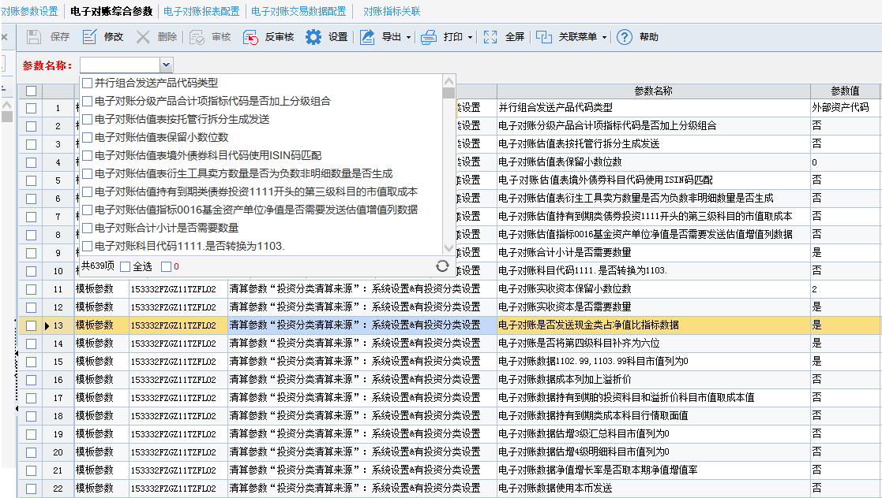
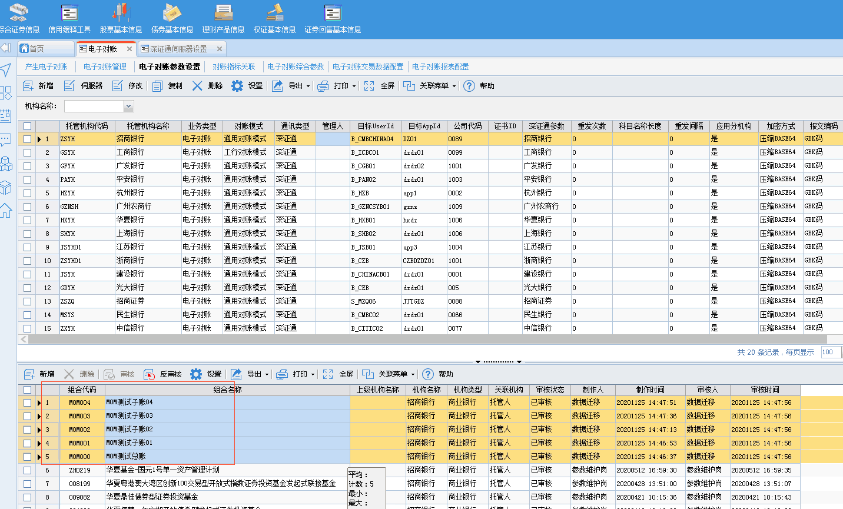
需求名称： | STORY #103238 富国基金-电子对账综合参数界面查询条件增加参数名称 |  | 设计人 | 宋达萍
需求背景介绍 | 电子对账综合参数界面查询条件增加参数名称
需求目标 | 电子对账综合参数界面查询条件增加参数名称
需求功能点
序号 | 功能点 | 1 |  |  | 附件
1 | 新增外部接口 | 一、【电子对账综合参数】增加查询条件“参数名称” 1.多选下拉框列表，默认为空，支持多选 2.点击下拉，加载出所有模版参数名称。 |  |  | 《V4.5项目_电子对账综合参数需求规格说明书v1.0.doc》
开发建议

测试建议

